回路図
NJM2360を利用した昇圧回路（大電力用） 回路図

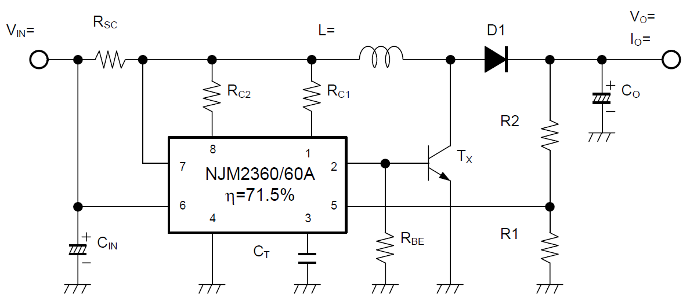

330pF

 | 出典 | NJM2360/60A の応用 - 新日本無線
 |  | http://www.njr.co.jp/products/semicon/PDF/application_notes/NJM2360_A_APP_J.pdf

 | ※画像利用の際には一部加工し、テキストボックスを利用してExcelの別シートで計算した値を差し込んでいます。

発振周波数対タイミングキャパシタ特性例
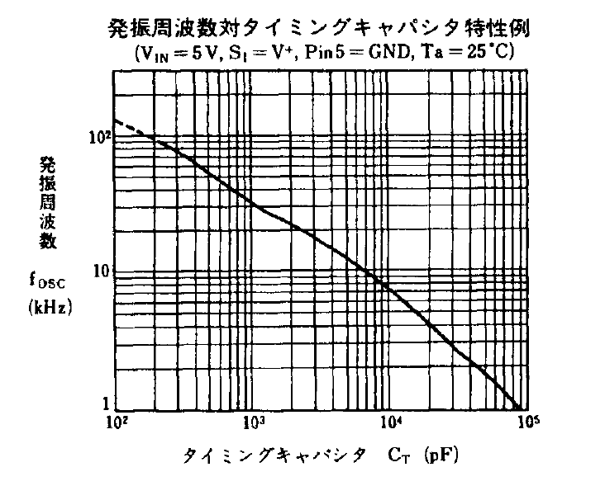

出典 | NJM2360/60A の応用 - 新日本無線
 | http://www.njr.co.jp/products/semicon/PDF/application_notes/NJM2360_A_APP_J.pdf

スイッチON OFFタイミングキャパシタ特性例
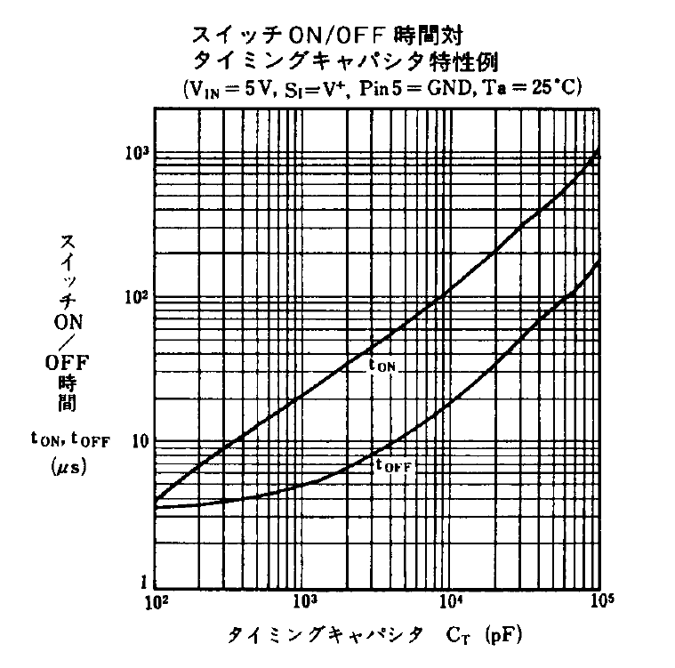

出典 | NJM2360/60A の応用 - 新日本無線
 | http://www.njr.co.jp/products/semicon/PDF/application_notes/NJM2360_A_APP_J.pdf

